総括表
令和7年度交差点交通量調査報告書
交差点名 |  |  |  | №23 平台 【-】 |  |  |  |  | 調査年月日 |  |  | 2025-11-19 |  |  |  | 天候 | 晴れ 一時 曇り |  |  | 23
所在地 |  |  |  | 都筑区茅ケ崎南３丁目 |  |  |  |  | 調査時間帯 |  |  | 7:00～19:00（12時間合計） |  |  |  |  |  |  |  | 平台
 |  |  |  |  |  |  |  |  |  |  |  |  |  |  |  |  |  |  |  | -
 |  |  |  |  |  |  |  |  |  |  |  |  |  |  |  |  |  |  |  | 都筑区茅ケ崎南３丁目
 |  |  |  |  |  |  |  |  |  |  |  |  |  |  |  |  |  |  |  | 2025-11-19
 |  |  |  |  |  |  |  |  |  |  |  |  |  |  |  |  |  |  |  | 晴れ 一時 曇り

平台

出典：都筑区GIS版ガイドマップ

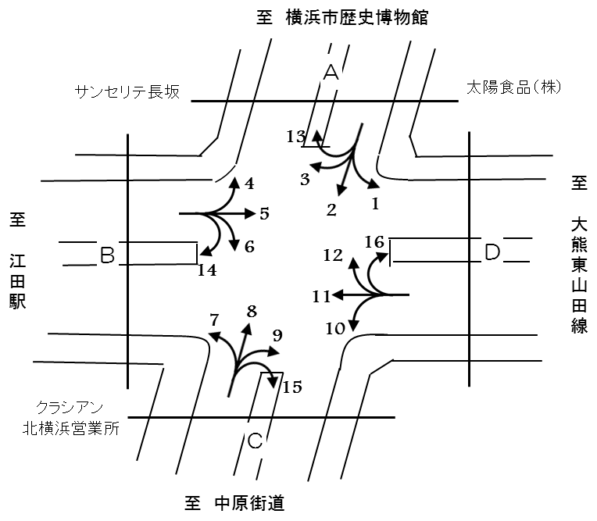

方向別交通量集計表
断面 | 方向 | 二輪車 | 乗用車 | バス | 小型 貨物車 | 大型 貨物車 | 大型計 | 小型計 | 合計 | 断面 | 方向 | 二輪車 | 乗用車 | バス | 小型 貨物車 | 大型 貨物車 | 大型計 | 小型計 | 合計
A | 1 | 106 | 2,025 | 28 | 414 | 115 | 143 | 2,439 | 2,582 | Ｃ | 9 | 48 | 474 | 8 | 124 | 155 | 163 | 598 | 761
 | 2 | 276 | 3,133 | 18 | 710 | 243 | 261 | 3,843 | 4,104 |  | 10 | 15 | 137 | 2 | 50 | 51 | 53 | 187 | 240
 | 3 | 33 | 680 | 3 | 163 | 46 | 49 | 843 | 892 |  | 11 | 378 | 5,154 | 82 | 1,687 | 677 | 759 | 6,841 | 7,600
 | 4 | 69 | 714 | 12 | 151 | 51 | 63 | 865 | 928 |  | 12 | 67 | 1,772 | 30 | 297 | 85 | 115 | 2,069 | 2,184
 | 計 | 484 | 6,552 | 61 | 1,438 | 455 | 516 | 7,990 | 8,506 |  | 計 | 508 | 7,537 | 122 | 2,158 | 968 | 1,090 | 9,695 | 10,785
B | 5 | 355 | 5,059 | 74 | 1,510 | 629 | 703 | 6,569 | 7,272 | D | 13 | 1 | 9 | 0 | 4 | 0 | 0 | 13 | 13
 | 6 | 33 | 472 | 7 | 205 | 119 | 126 | 677 | 803 |  | 14 | 5 | 40 | 0 | 16 | 6 | 6 | 56 | 62
 | 7 | 34 | 478 | 14 | 272 | 106 | 120 | 750 | 870 |  | 15 | 0 | 5 | 0 | 1 | 0 | 0 | 6 | 6
 | 8 | 307 | 3,730 | 12 | 778 | 250 | 262 | 4,508 | 4,770 |  | 16 | 1 | 41 | 0 | 13 | 4 | 4 | 54 | 58
 | 計 | 729 | 9,739 | 107 | 2,765 | 1,104 | 1,211 | 12,504 | 13,715 |  | 計 | 7 | 95 | 0 | 34 | 10 | 10 | 129 | 139

変動図
 | 調査年月日 | 調 査 方 向 案 内 図
 | 2025-11-19
 | 調査時間
 | 7：00～19：00（12時間）
 | 調査地点
 | №23 平台 【-】
 | 凡例
小型車
大型車混入率
大型車
 | 流入計Ａ（1+2+3+13） |  | 流入計Ａ（1+2+3+13） |  |  |  | 流出計Ａ（4+8+12+13） |  |  |  | 断面計Ａ
 |  |  |  | 小型車 | 大型車 | 大型車混入率 |  | 小型車 | 大型車 | 大型車混入率 |  | 小型車 | 大型車 | 大型車混入率
 |  |  | 7-8 | 460 | 30 | 6.1 | 7-8 | 452 | 17 | 3.6 | 7-8 | 912 | 47 | 4.9
 |  |  | 8-9 | 619 | 47 | 7.1 | 8-9 | 654 | 76 | 10.4 | 8-9 | 1273 | 123 | 8.8
 |  |  | 9-10 | 490 | 48 | 8.9 | 9-10 | 635 | 73 | 10.3 | 9-10 | 1125 | 121 | 9.7
 |  |  | 10-11 | 524 | 48 | 8.4 | 10-11 | 618 | 48 | 7.2 | 10-11 | 1142 | 96 | 7.8
 |  |  | 11-12 | 580 | 56 | 8.8 | 11-12 | 576 | 44 | 7.1 | 11-12 | 1156 | 100 | 8.0
 |  |  | 12-13 | 627 | 45 | 6.7 | 12-13 | 567 | 37 | 6.1 | 12-13 | 1194 | 82 | 6.4
 |  |  | 13-14 | 667 | 40 | 5.7 | 13-14 | 583 | 35 | 5.7 | 13-14 | 1250 | 75 | 5.7
 |  |  | 14-15 | 598 | 33 | 5.2 | 14-15 | 606 | 36 | 5.6 | 14-15 | 1204 | 69 | 5.4
 |  |  | 15-16 | 573 | 32 | 5.3 | 15-16 | 709 | 21 | 2.9 | 15-16 | 1282 | 53 | 4.0
 |  |  | 16-17 | 684 | 38 | 5.3 | 16-17 | 701 | 21 | 2.9 | 16-17 | 1385 | 59 | 4.1
 |  |  | 17-18 | 673 | 23 | 3.3 | 17-18 | 742 | 16 | 2.1 | 17-18 | 1415 | 39 | 2.7
 |  |  | 18-19 | 643 | 13 | 2.0 | 18-19 | 612 | 16 | 2.5 | 18-19 | 1255 | 29 | 2.3
 | 流出計Ａ（4+8+12+13）

 | 断面計Ａ

自 動 車 交 通 量 時 間 変 動 図
 | 流入計Ｂ（4+5+6+14） |  | 流入計Ｂ（4+5+6+14） |  |  |  | 流出計Ｂ（3+7+11+14） |  |  |  | 断面計Ｂ
 |  |  |  | 小型車 | 大型車 | 大型車混入率 |  | 小型車 | 大型車 | 大型車混入率 |  | 小型車 | 大型車 | 大型車混入率
 |  |  | 7-8 | 1002 | 75 | 7.0 | 7-8 | 543 | 89 | 14.1 | 7-8 | 1545 | 164 | 9.6
 |  |  | 8-9 | 952 | 88 | 8.5 | 8-9 | 706 | 112 | 13.7 | 8-9 | 1658 | 200 | 10.8
 |  |  | 9-10 | 731 | 108 | 12.9 | 9-10 | 624 | 114 | 15.4 | 9-10 | 1355 | 222 | 14.1
 |  |  | 10-11 | 611 | 101 | 14.2 | 10-11 | 546 | 120 | 18.0 | 10-11 | 1157 | 221 | 16.0
 |  |  | 11-12 | 594 | 90 | 13.2 | 11-12 | 607 | 99 | 14.0 | 11-12 | 1201 | 189 | 13.6
 |  |  | 12-13 | 566 | 74 | 11.6 | 12-13 | 587 | 75 | 11.3 | 12-13 | 1153 | 149 | 11.4
 |  |  | 13-14 | 556 | 75 | 11.9 | 13-14 | 603 | 77 | 11.3 | 13-14 | 1159 | 152 | 11.6
 |  |  | 14-15 | 602 | 75 | 11.1 | 14-15 | 679 | 72 | 9.6 | 14-15 | 1281 | 147 | 10.3
 |  |  | 15-16 | 571 | 96 | 14.4 | 15-16 | 746 | 73 | 8.9 | 15-16 | 1317 | 169 | 11.4
 |  |  | 16-17 | 666 | 52 | 7.2 | 16-17 | 817 | 50 | 5.8 | 16-17 | 1483 | 102 | 6.4
 |  |  | 17-18 | 691 | 41 | 5.6 | 17-18 | 1022 | 21 | 2.0 | 17-18 | 1713 | 62 | 3.5
 |  |  | 18-19 | 625 | 23 | 3.5 | 18-19 | 1010 | 32 | 3.1 | 18-19 | 1635 | 55 | 3.3
 | 流出計Ｂ（3+7+11+14）

 | 断面計Ｂ

自 動 車 交 通 量 時 間 変 動 図
 | 流入計Ｃ（7+8+9+15） |  | 流入計Ｃ（7+8+9+15） |  |  |  | 流出計Ｃ（2+6+10+15） |  |  |  | 断面計Ｃ
 |  |  |  | 小型車 | 大型車 | 大型車混入率 |  | 小型車 | 大型車 | 大型車混入率 |  | 小型車 | 大型車 | 大型車混入率
 |  |  | 7-8 | 439 | 31 | 6.6 | 7-8 | 338 | 23 | 6.4 | 7-8 | 777 | 54 | 6.5
 |  |  | 8-9 | 550 | 80 | 12.7 | 8-9 | 450 | 30 | 6.3 | 8-9 | 1000 | 110 | 9.9
 |  |  | 9-10 | 488 | 69 | 12.4 | 9-10 | 333 | 48 | 12.6 | 9-10 | 821 | 117 | 12.5
 |  |  | 10-11 | 500 | 50 | 9.1 | 10-11 | 350 | 51 | 12.7 | 10-11 | 850 | 101 | 10.6
 |  |  | 11-12 | 470 | 50 | 9.6 | 11-12 | 389 | 58 | 13.0 | 11-12 | 859 | 108 | 11.2
 |  |  | 12-13 | 413 | 64 | 13.4 | 12-13 | 407 | 46 | 10.2 | 12-13 | 820 | 110 | 11.8
 |  |  | 13-14 | 402 | 53 | 11.6 | 13-14 | 406 | 40 | 9.0 | 13-14 | 808 | 93 | 10.3
 |  |  | 14-15 | 463 | 47 | 9.2 | 14-15 | 385 | 41 | 9.6 | 14-15 | 848 | 88 | 9.4
 |  |  | 15-16 | 521 | 26 | 4.8 | 15-16 | 357 | 30 | 7.8 | 15-16 | 878 | 56 | 6.0
 |  |  | 16-17 | 530 | 20 | 3.6 | 16-17 | 436 | 44 | 9.2 | 16-17 | 966 | 64 | 6.2
 |  |  | 17-18 | 612 | 16 | 2.5 | 17-18 | 440 | 19 | 4.1 | 17-18 | 1052 | 35 | 3.2
 |  |  | 18-19 | 474 | 39 | 7.6 | 18-19 | 422 | 10 | 2.3 | 18-19 | 896 | 49 | 5.2
 | 流出計Ｃ（2+6+10+15）

 | 断面計Ｃ

自 動 車 交 通 量 時 間 変 動 図
 | 流入計Ｄ（10+11+12+16） |  | 流入計Ｄ（10+11+12+16） |  |  |  | 流出計Ｄ（1+5+9+16） |  |  |  | 断面計Ｄ
 |  |  |  | 小型車 | 大型車 | 大型車混入率 |  | 小型車 | 大型車 | 大型車混入率 |  | 小型車 | 大型車 | 大型車混入率
 |  |  | 7-8 | 539 | 79 | 12.8 | 7-8 | 1107 | 86 | 7.2 | 7-8 | 1646 | 165 | 9.1
 |  |  | 8-9 | 761 | 116 | 13.2 | 8-9 | 1072 | 113 | 9.5 | 8-9 | 1833 | 229 | 11.1
 |  |  | 9-10 | 681 | 129 | 15.9 | 9-10 | 798 | 119 | 13.0 | 9-10 | 1479 | 248 | 14.4
 |  |  | 10-11 | 578 | 119 | 17.1 | 10-11 | 699 | 99 | 12.4 | 10-11 | 1277 | 218 | 14.6
 |  |  | 11-12 | 657 | 101 | 13.3 | 11-12 | 729 | 96 | 11.6 | 11-12 | 1386 | 197 | 12.4
 |  |  | 12-13 | 648 | 68 | 9.5 | 12-13 | 693 | 93 | 11.8 | 12-13 | 1341 | 161 | 10.7
 |  |  | 13-14 | 699 | 67 | 8.7 | 13-14 | 732 | 83 | 10.2 | 13-14 | 1431 | 150 | 9.5
 |  |  | 14-15 | 746 | 68 | 8.4 | 14-15 | 739 | 74 | 9.1 | 14-15 | 1485 | 142 | 8.7
 |  |  | 15-16 | 837 | 62 | 6.9 | 15-16 | 690 | 92 | 11.8 | 15-16 | 1527 | 154 | 9.2
 |  |  | 16-17 | 883 | 55 | 5.9 | 16-17 | 809 | 50 | 5.8 | 16-17 | 1692 | 105 | 5.8
 |  |  | 17-18 | 1069 | 30 | 2.7 | 17-18 | 841 | 54 | 6.0 | 17-18 | 1910 | 84 | 4.2
 |  |  | 18-19 | 1053 | 37 | 3.4 | 18-19 | 751 | 54 | 6.7 | 18-19 | 1804 | 91 | 4.8
 | 流出計Ｄ（1+5+9+16）

 | 断面計Ｄ

自 動 車 交 通 量 時 間 変 動 図

